mcp 开发概述
MCP 开发概述

自定义一个mcp server，当前使用stdio协议便于开发和debugging。后续转换成sse协议以提供通用性和原创处理能力 |  |  |  |  |  |  |  |  |  |  |  | （stdio运行时会挂起，正常现象）

初步设计为每个agent至少使用一个对应的tool

同时设计一些通用tools

后续看是否有合适的开源tools可以直接使用

将tool拆分并保存在子文件夹下决于规模。
当 tool 数量多、逻辑复杂或需要单独测试/复用时放在子目录；如果只有 2–3 个简单 tool，放在 main.py。
你这类“多 agent + MCP”后续大概率会扩展，建议提前拆分，带来的好处：

 | 模块化：每个 tool 的输入/输出和副作用更清楚
 | 易测试：可以针对单个 tool 写单测/手工调用
 | 复用与依赖隔离：某些 tool 可能依赖额外包，可局部管理
 | 主入口更干净：main.py 只负责注册和启动

MCP Client |  | 用于链接agents和server

 | Dec.29 | coder_agent终于能调用mcp tool了！
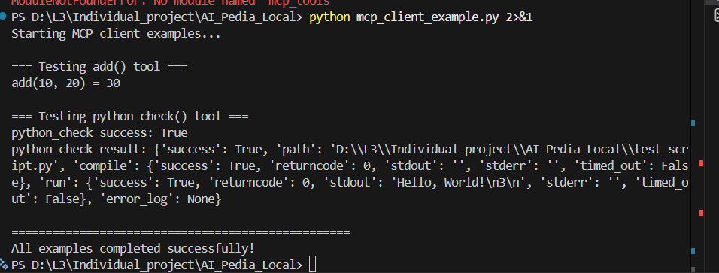

Jan.3 | 逻辑出现错误，coder在主动调用task manager，我需要把他反过来

 | 设计：
 |  | run_pipline改为task manager编排入口

 |  | coder agent文件夹下的pipline.py改动逻辑，变成其专属监听，task manager决定是否调用，而非当前的前端直连

 |  | 新加一个agent注册和路由 |  |  | 统一agents调用的in/output结构

 |  | 前端显示：多板块，每个agent设计自己的板块

 |  | 选agent逻辑：
 |  |  | task manager主导，但需要注意roubutness

Jan 4 上
 | 已解决问题：

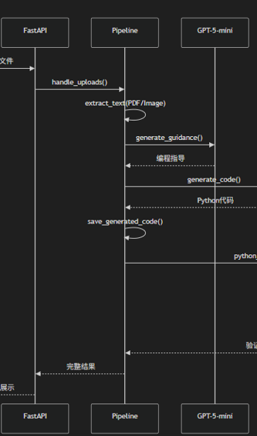
 |  | 新增agent_registry.py |  |  | task manager通过该registry‘通知’具体agent

 |  | 对于每个具体agent,为其加装对应pipline.py

 |  |  | 如图，pipline.py支持agent被激活，mcp tool调用
 |  |  | 搭建task manager与agent之间的信息传输桥梁
 |  |  | 直到最后的返回agent输出

 |  | 潜在问题：鲁棒性

 |  |  | 由于当前LLM task manager主导
 |  |  | LLM幻觉，具体名词使用等细节可能导致pipline断链
 |  |  | 后续考虑加强写死逻辑

 |  | 下一步：完成 judger agent

Jan 4 下
 | dependencies有问题，没被执行检查

 | Judger 设计

 |  | 风险
 |  |  | 评判标准缺失 |  | 当前manager生成的subtask guidance只有文字instruction，缺少criteria或rubric
 |  |  |  |  | 如果使用NLP则不稳定，反馈复现难

 |  |  | 需要先统一agent output
 |  |  |  |  | 删掉当前测试用的“agent自定义成功“

 |  |  | 闭环上限设计
 |  |  |  |  | 防止死循环，以及需要一套genral的及格标准，放在MCP server中？

 |  |  | LLM判断可靠性**
 |  |  |  |  | 达标随机性不可避免，想办法固定流程和内容

 |  | 解决方案
 |  |  | 评判标准缺失 |  | 强迫task manager在布置sub task guidance的同时必须给出criteria

 |  |  | 需要先统一agent output

 |  |  | 闭环上限设计 |  | judger判断成功/失败，最多连续失败三次，失败的output依旧展示并配上标签

 |  |  | LLM判断可靠性** |  | coder已有mcp tool
 |  |  |  |  | quizzer需要比较complete和硬核的workflow
 |  |  |  |  | 其余的有语义残差等issue，难以强势true false，要求follow criteria即可

Jan 7 上
 | presentation Agent |  | 本身负责“步道“
 |  |  | 需求传给coder agent |  |  | coder agent负责生成对应的建立pptx文件的代码

 | 进度：
 |  | 能够成功生成pptx文件了，但是质量非常差劲，需要调整

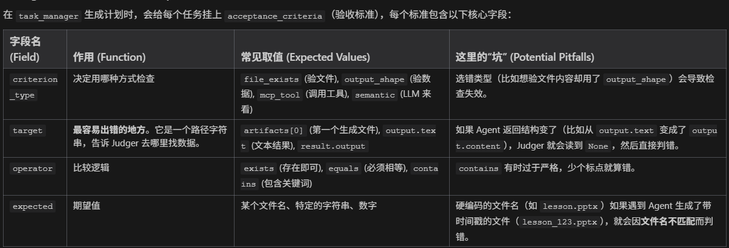
 | 重新审视judger逻辑，确保不误判，不进行无意义的误判

 | 问题：成功生成pptx文件后无法在前端进行下载

 | 需要流式输出

 | 当前judger逻辑 |  | AI + 写死逻辑 结合判断 |  |  | 当前judger过于严苛。

 |  |  |  | 逻辑：
 |  |  |  |  | coder
 |  |  |  |  |  | deterministic checks |  | 该类指标以python文件运行为前提

 |  |  |  |  |  | semantic checks |  | LLM决定的软指标

 |  |  |  |  | 当task manager生成任务计划时，给每个task 挂上criteria

Jan 7 下
 | ppt agent已能运行 |  |  | 解决judger误判问题
 |  |  |  | 文件已支持下载

 | 配置config文件，后续接轨ai pedia时避免报错

 | 下一步：
 |  | quiz agent |  | 能够下载试卷？

 |  | text agent |  | 1.负责前端展示
 |  |  |  | 2.为video agent写'稿子'

 |  | video agent |  | 读'稿子'
 |  |  |  | 做公式的'动效'

Jan 8 上
 | 复盘MCP |  | ai pedia mcp server文件夹 |  |  | 独立服务端+工具集
 |  |  |  |  |  | 基于FastMCP框架

 |  |  |  | Tools |  | 当前只有python check （coder用） |  |  |  | 先检查脚本语法(py_compile)
 |  |  |  |  |  |  |  |  |  | 然后试运行script |  | 记录报错和output

 |  |  |  | MCP client |  | 对接server和具体agent

 |  | 新增：RAG query mcp tool 长文本内容中做检索

 |  |  | 当前痛点：用户上传长pdf，context window消化不了 |  |  |  |  |  | 时间+资源+低质

 |  |  | 解决方案:
 |  |  |  | 框架设计：本地化+implicit augmentation

 |  |  |  |  | 本地下载了all-minillm-l6-v2 |  |  | 80mb

 |  |  |  |  | vector store
 |  |  |  |  |  | chromaDB只需单独文件夹，把数据存成文件

 |  |  |  |  | 接口：将RAG封装成mcp tool

 |  |  | 执行逻辑：
 |  |  |  | 文件入库：
 |  |  |  |  | 用户上传大文件 |  | asyncio.to_thread异步处理，后台消化 |  |  |  | 数据切片+储存

 |  |  |  | 检索逻辑：
 |  |  |  |  | agent(例presentation)，生成幻灯片大纲前，自动拿着用户的topic去问RAG

 |  |  |  | 代码实现
 |  |  |  |  | 定义ragengine class
 |  |  |  |  |  | 避免每次都重新加载模型 |  |  | class内采用'单例'设计

 |  |  |  |  | 文本切片chunk_text
 |  |  |  |  |  | 基本的滑动窗口算法，确保文本overlap

 |  |  |  |  | 工具打包+暴露

Jan 9
 | 更新ppt template后 |  |  | presentation agent 编写pptx文件时定位不到幻灯片内的组件

Jan 12
 | 当前system基本framework已成功跑通。
 | 用户输入基本prompt/上传支持性文件后：生成python file, sildes, video, quizzes

 | 下一步：添加前端chatbot？
 |  | 历史版本逻辑过于简单，没有对话历史，没有先前数据。

 |  | slides丰富程度不足。
 |  |  | 当前使用"Durham template"
 |  |  |  | 后续增添图片生成agent，并塞入slides？ |  |  |  | 替代bing_serach

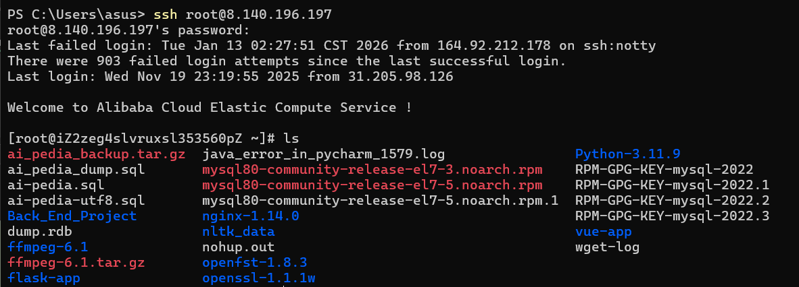
 | 必done：
 |  | 学习现有system logic，并将本地project嵌套

 | scp -r root@8.140.196.197:/var/www/ai-pedia /ai_pedia_remote_frontend

Jan 16
 | multi agent 系统构成

 |  | frontend | fastapi+sse streaming

 |  | 给到manager |  | registry.get()调度agent

 |  | agent各自pipeline

 |  | 给到judger pipeline

 | [object object]问题 |  | 数据格式保存有误，后续agent read到了dict而不是json，改task manager agent

 | 报错：用户前端勾选4个agent后task manager只调用三个。做不到完整工作流

 |  | 原因：task manager还保留'自行判断+调度'的逻辑
 |  | 解决：删掉该功能，确保以用户选择为重

 | 注释掉了text agent相关逻辑，目前用不到

 | 16:52:00 | 4 agent chosen

 | LLM
 |  | 1. task manager
 |  | 2. coder - coder example 和pptx生成代码
 |  | 3. quiz agent - 生成json格式的题目和答案等
 |  | 4. presentation agent - ppt设计大纲&演讲稿

 | 非LLM
 |  | 语言和视频生成

Jan 20
 | 前端：
 |  | 设计 + apply "milestone tracking"
 |  | 简化内容展示

 | 后端：
 |  | roubutness提升
 |  | system能力边界
 |  |  | 响应速度
 |  |  | presentation agent质量提升
 |  |  |  | 图片"matplotlib"
 |  |  |  | 公式latex生成
 |  |  |  | code/sudo 质量

 | phd application：
 |  | application流程
 |  | 整理自我分析：职业发展+读博目的etc

 |  | research 方向
 |  |  | 大体+例子，展望

mcp server组件
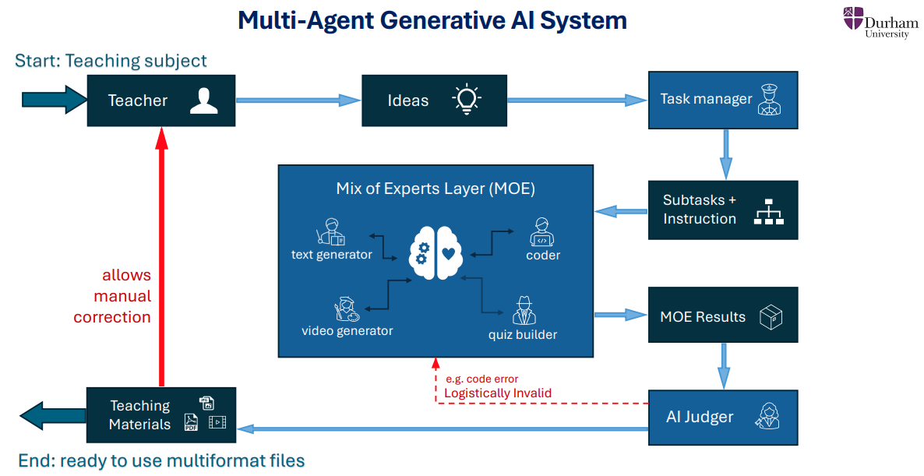
MCP Server 组件 |  |  | 每个agent有独立对应tool

.venv\Scripts\Activate.ps1
1. Tools |  |  | task manager
 | 1. python_check
 |  |  | Moe
 |  | coder_agent生成python文件后经由python_check进行代码检查 |  | text generator
 |  | 一旦发现code error直接抓取报错信息并以json格式保存，后续将json文件作为supportive guidance传入coder agent
 |  |  |  | coder
 |  |  |  |  | python check

 |  |  |  | video generator |  | 比较复杂，当前想法是把文本，视频背景，音频分开做shots然后拼贴

 |  |  |  | quize builder

 |  |  | ai judger

coder
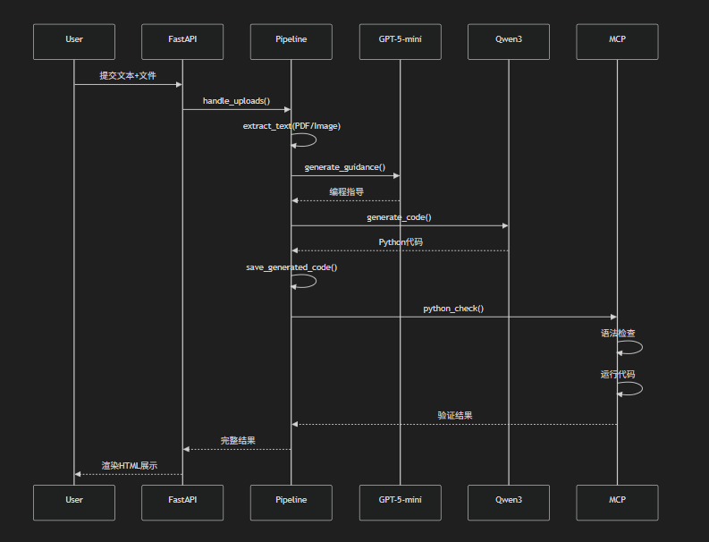

GPT5 mini已换成GPT5.2

